Equipos (PC)
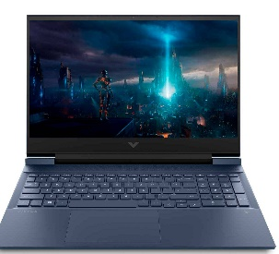
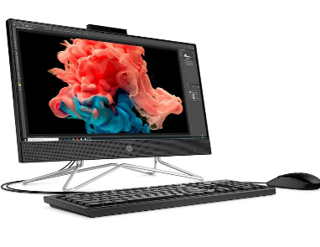
Proveedores de Equipos PC
Caracteristicas del PC | PROVEEDOR 1 - Falabella | Caracteristicas del PC | PROVEEDOR 2 - Éxito | Caracterisitcas del PC | PROVEDOR 3 - Alkosto
Memoria RAM 8GB |  | Memoria RAM 8GB |  | Memoria RAM 8B | 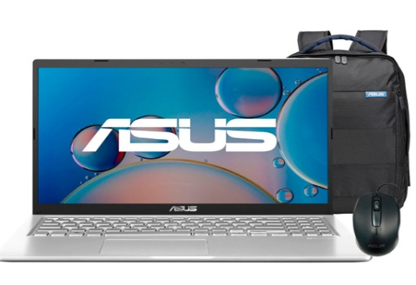 ASUS X515
Disco SSD 512GB |  | Disco SSD 256GB |  | Disco SSD 512GB
Procesador Intel Core i5 |  | Procesador Intel Core i3 |  | Procesador Intel Core I3
Sistema Operativo Windows 10-11 |  | Sistema Operativo Windows 10 |  | Sistema operativo Windows 10-11
Nucleo Procesador 6 Nucleos |  | Nucleo Procesador 4 Nucleos |  | Nucleo Procesador 2 Nucleos
2.6 GHz Velocidad Minima/ 4.5 GHz Velocidad Maxima |  | hasta 3,7 GHz con tecnología Intel® Turbo Boost, 8 MB de caché L3 |  | V.procesador 3.0 GHz (6M Cache, up to 4.1 GHz, 2 cores)
Pantalla Full HD |  | Pantalla Full HD |  | Pantalla Full HD
Tamaño de Pantalla 16.1 Pulgadas | Portátil Gamer HP Victus | Tamaño de Pantalla 21.5 Pulgadas | ALL IN ONE HP | Tamaño de Pantalla 15.6 pulgadas
Total Servicios | 8 | Total Servicios | 8 | Total Servicios: | 8
Valor: | $ 3.399.900 | Valor: | $ 1.890.380 Oferta / $ 3.049.000 Normal | Valor: | $1.849.000 Oferta / $3.749.000 Normal

 | Resultado Final
 | MEJOR PROVEEDOR EQUIPOS
 | El mejor proveedor es 2

